Leht1
 |  |  |  |  | PÕHIHINNAD
AS HALS TRADING |  |  | AS HALS TRADING - T |  | 2025
Tuuliku tee 7/Kivikülvi 8 |  |  | Sepa 19 |  | ilma käibemaksuta
12915 Tallinn |  |  | 50113 Tartu
Tel. 71 51 400 |  |  | Tel. 301 630
e-mail: hals@hals.ee |  |  | halstartu@hals.ee |  | Allahindlus:
www.hals.ee |  |  |  |  | 0%

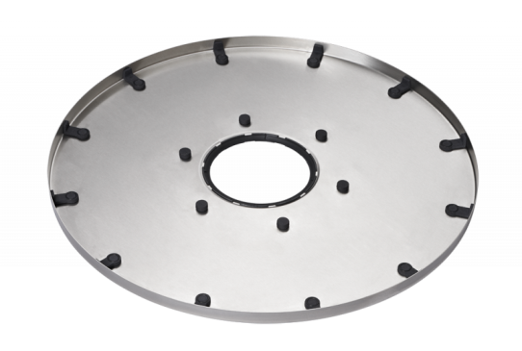
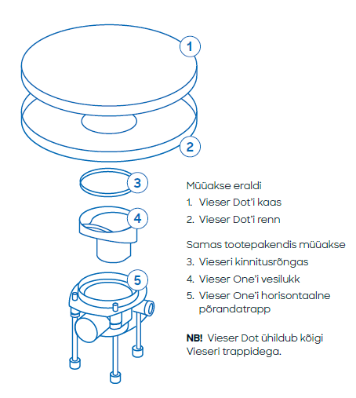
 | VIESER DOT
 |  |  |  | Vieser Dot
 |  |  |  | Renn

 |  |  |  | MATERJAL JA VÄRV | SUURUS
 |  |  |  | Roostevaba teras | Ø 600 mm

 |  |  |  | VIESERI NR | HVAC NR
 |  |  |  | 6001178 | 3315981

 |  |  |  | PÕHIHIND | NETOHIND
 |  |  |  | 710.00 | 710.00

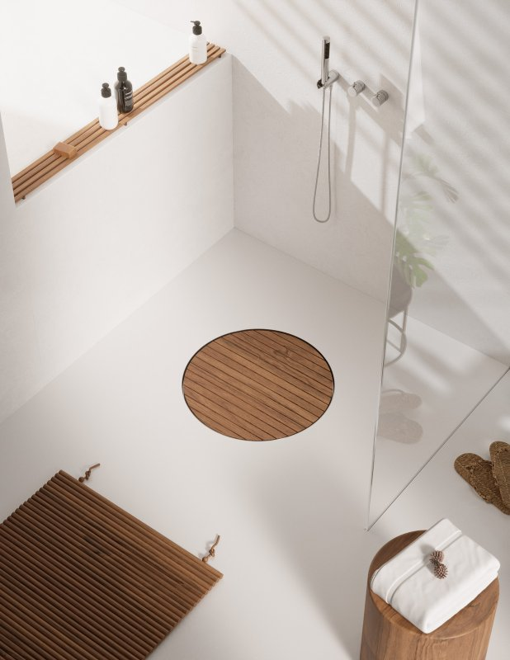
 |  |  |  | 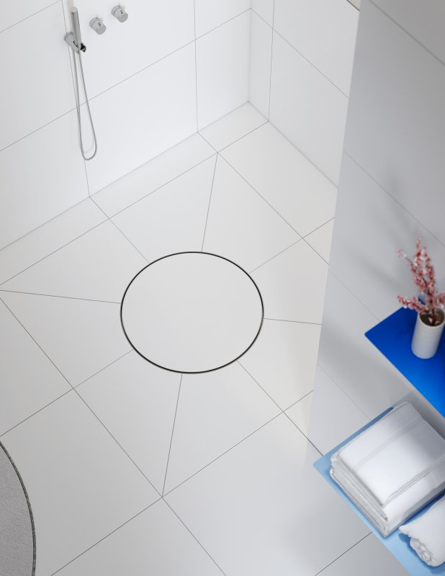

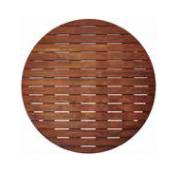

Vieser Dot |  |  |  | Vieser Dot
Kebony |  |  |  | Plaaditav

MATERJAL JA VÄRV |  | SUURUS |  | MATERJAL JA VÄRV | SUURUS
Kebony, õlitatud |  | Ø 600 mm |  | Roostevaba teras | Ø 600 mm

VIESERI NR |  | HVAC NR |  | VIESERI NR | HVAC NR
6001186 |  | 3315993 |  | 6003646 | 3317300

PÕHIHIND |  | NETOHIND |  | PÕHIHIND | NETOHIND
930.00 |  | 930.00 |  | 493.00 | 493.00

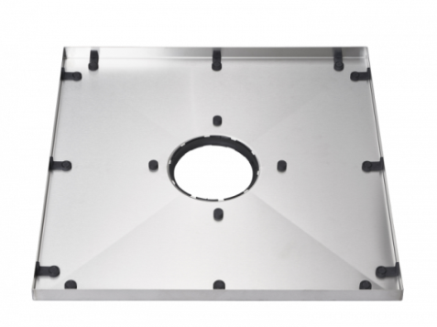
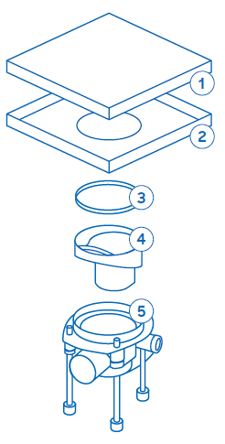
 | VIESER SQUARE
 |  |  |  | Vieser Square
 |  |  |  | Renn

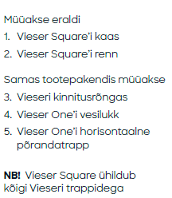
 |  |  |  | MATERJAL JA VÄRV | SUURUS
 |  |  |  | Accoya, õlitatud | 600 × 600 mm

 |  |  |  | VIESERI NR | HVAC NR
 |  |  |  | 6001179 | 3315982

 |  |  |  | PÕHIHIND | NETOHIND
 |  |  |  | 710.00 | 710.00

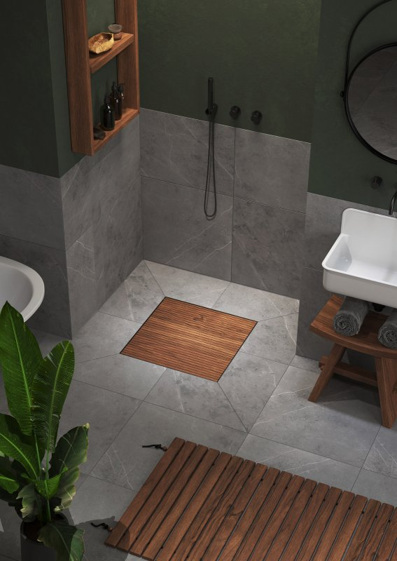 |  |  |  | 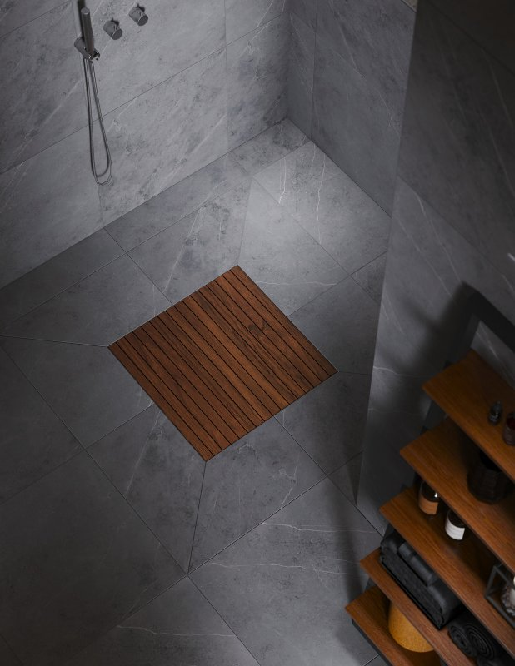

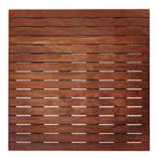

Vieser Square |  |  |  | Vieser Square
Kebony, Bali |  |  |  | Kebony

MATERJAL JA VÄRV |  | SUURUS |  | MATERJAL JA VÄRV | SUURUS
Kebony, Bali edition |  | 600 × 600 mm |  | Kebony, õlitatud | 600 × 600 mm

VIESERI NR |  | HVAC NR |  | VIESERI NR | HVAC NR
6001192 |  | 3315999 |  | 6001187 | 3315994

PÕHIHIND |  | NETOHIND |  | PÕHIHIND | NETOHIND
930.00 |  | 930.00 |  | 930.00 | 930.00

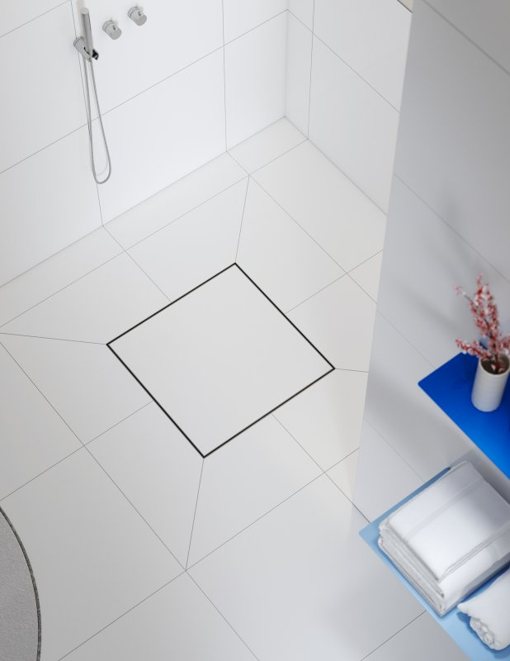

Vieser Square
Plaaditav

MATERJAL JA VÄRV |  | SUURUS
Roostevaba teras |  | 600 × 600 mm

VIESERI NR |  | HVAC NR
6003628 |  | 3317301

PÕHIHIND |  | NETOHIND
493.00 |  | 493.00

